Feuil1
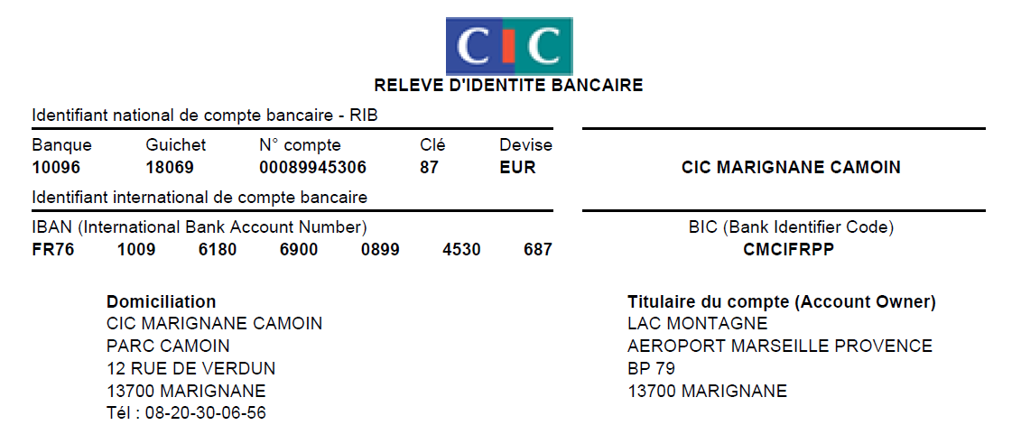
Inscription à la section Montagne

Remplir les zones rouges ci-dessous
Contacts
Olivier Jaillet 06.09.55.89.29
Nicolas Ghirardi 06.12.69.43.85

Votre licence FFME actuelle a expiré le 31/08/23
Votre accès à la salle d’escalade expire le 31/12/23
Saison 2023-2024 : - du 01/09/23 au 31/08/24 pour la licence FFME (sorties extérieures) - Jusqu’au 31/12/24 pour l’accès à la salle d’escalade

Nom : |  | Prénom :

Date de naissance :

Adresse :

Code postal :

Ville : | Commune de naissance :

Mail : |  | Téléphone :

2e Mail (option):
Je suis : |  |  |  |  | Tarif
Personnel AH |  | Matricule AH : |  |  | 1.00 €

Choisir le type d'inscription :
Je veux m'inscrire à la salle d'escalade uniquement |  |  | Inscription Section | 25.00 €

 |  |  | Inscription salle | 45.00 €

 |  |  | Inscription FFME | - €

 |  |  | Total hors options : | 70.00 €

Choisir les options si licence FFME |  |  | Cocher la case | Montant
Assurance base
assurance base +
assurance base ++
Option ski de piste
Option slackline/highline
Option trail
Option VTT
Option IJ1
Option IJ2
Option IJ3
GAV 2 sans sports dangereux
GAV 1 avec sports dangereux
GAV 2 avec sports dangereux
GAV 1 sans sports dangereux

Effectuer un chèque à l'ordre de LAC section montagne ou un virement aux coordonnées ci-dessous (indiquer votre nom dans l'intitulé) d'un montant de : |  |  |  | 70.00 €

Fournir les pièces suivantes par mail ou dans la boîte aux lettres de la section Montagne :
- Le présent formulaire rempli et signé
- Le formulaire QS Sport signé
- Attestation d'assurance Responsabilité Civile

Je certifie être inscrit à la section montagne du site internet du CSE ou en avoir fait la demande en 2023 (en utilisant mon adresse mail perso et non airbus) |  |  | https://associations-cse-airbushelicopters.com/

Je certifie avoir effectué le virement si j'ai choisi ce mode de règlement

J'autorise la section Montagne à communiquer mes informations personnelles à la FFME si mon inscription comprend la licence |  |  | Date | Signature

